受講申込書
『安全管理者選任時研修』開講のご案内
 |  |  |  |  |  |  |  |  |  |  |  |  |  |  |  |  |  |  |  |  | 2024-03-13
 |  |  |  |  |  |  |  |  |  |  |  |  |  |  |  |  |  |  |  |  | 主催 一般社団法人成田労働基準協会
１ | 開催日時 |  |  |  | [1日目] 2024年6月25日(火) 9：00～16：30
 |  |  |  |  | [2日目] 2024年6月26日(水) 9：00～12：10

２ | 会場 |  |  |  | 成田国際文化会館 第１・第２会議室 |  |  |  |  |  |  |  |  |  |  |  | 【カリキュラム】
 |  |  |  |  |  | (成田市土屋303/TEL 0476-23-1331) |  |  |  |  |  |  |  |  |  |  | 科 目 |  |  |  |  | 内 容
 |  |  |  |  |  |  |  |  |  |  |  |  |  |  |  |  | １日目 | 安全管理 (3.0時間) |  |  |  | 企業経営と安全
３ | 受講料 |  |  |  | 会員13,500円 非会員14,600円 |  |  |  |  |  |  |  |  |  |  |  |  |  |  |  |  | 安全管理者の役割と職務
 |  |  |  |  |  | (いずれもテキスト代・消費税込み) |  |  |  |  |  |  |  |  |  |  |  |  |  |  |  | 総合的安全衛生管理の進め方
【振込の場合はこちらの口座へ】
千葉銀行 成田支店（普）3326177
千葉信用金庫 成田支店（普）0057029
口座名義 (ｼｬ)ﾅﾘﾀﾛｳﾄﾞｳｷｼﾞｭﾝｷｮｳｶｲ
 |  |  |  |  |  |  |  |  |  |  |  |  |  |  |  |  |  |  |  |  |  | その他
 |  |  |  |  |  |  |  |  |  |  |  |  |  |  |  |  |  | 危険性・有害性の調査と結果に基づく措置 (3.0時間) |  |  |  | 安全衛生マネジメントシステム
 |  |  |  |  |  |  |  |  |  |  |  |  |  |  |  |  |  |  |  |  |  | リスクアセスメント
 |  |  |  |  |  |  |  |  |  |  |  |  |  |  |  |  | ２日目 | 安全教育 (1.5時間) |  |  |  | 安全教育実施計画の作成
4 | お申込み方法 |  |  |  |  |  |  |  |  |  |  |  |  |  |  |  |  |  |  |  |  | 安全教育の方法
 | (1) |  | 下記の「受講申込書」に必要事項をご記入の上、メール、ＦＡＸ、郵送、ご持参のいずれかの方法でお申込みください。受講料は前払いでお願いします。 |  |  |  |  |  |  |  |  |  |  |  |  |  |  |  |  |  |  | 作業標準の作成と周知
 |  |  |  |  |  |  |  |  |  |  |  |  |  |  |  |  |  | 関係法令 |  |  |  | 安全衛生関係法令

 | (2) |  | メールでのお申込みの場合は、件名を「安全管理者研修申込」とし、本EXCELデータを添付してください。
 | (3) |  | 通信によりお申込みをいただいたときは、担当者様に事務局より確認の連絡を差し上げます。受講料の入金を確認後、領収書及び受付番号を記載した「受講票」を郵送いたします。受講される方は当日この「受講票」を会場にご持参ください。

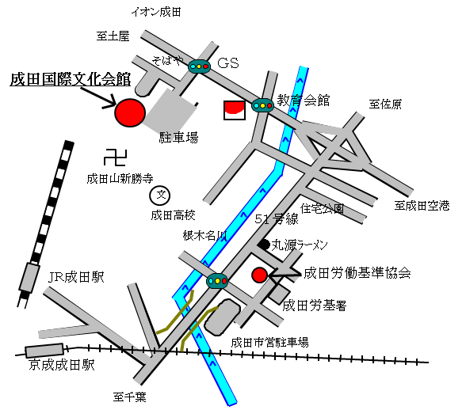
 |  |  |  |  |  |  |  |  |  |  |  | 5 | お申込み期限 |  |  |  | 2024-06-20
会場案内図
 |  |  |  |  |  |  |  |  |  |  |  | 6 | お願い
 |  |  |  |  |  |  |  |  |  |  |  |  | (1) | 筆記用具をご持参ください。
 |  |  |  |  |  |  |  |  |  |  |  |  | (2) | 新型コロナウイルス感染症等の感染予防対策は各自のご判断でお願いします。

 |  |  |  |  |  |  |  |  |  |  |  |  | (3) | 会場内に食堂はありませんので、昼食は各自弁当をご持参ください。会場の共有スペースは食事禁止となっていますので、弁当は講習会場の室内か自家用車内でお願いします。

▼切り取らないでください

※協会記入欄
お申込み先 |  |  |  | 👉 | 優先 |  | [e-Mail] |  | narita-rouki@gol.com |  |  |  |  |  |  | [FAX] |  |  | 0476-23-3594 |  |  | [TEL] |  | 0476-24-3743
 |  |  |  |  |  |  |  |  |  |  | 安全管理者選任時研修(2024.6.25～26) 《受講申込書》
[申込日] |  |  | 令和 年 月 日 |  |  |  |  |  |  |  |  |  |  |  |  |  |  |  |  |  |  |  | 受講番号

受講者 |  | ﾌﾘｶﾞﾅ |  |  |  |  |  |  |  |  |  |  |  |  | 所属事業場 |  | 名 称
 |  | 氏 名
 |  |  |  |  |  |  |  |  |  |  |  |  |  |  |  |  | 会員・非会員の別 |  |  |  |  | 会員・非会員
 |  |  |  |  |  |  |  |  |  |  |  |  |  |  |  |  | 所在地
 |  | 生年月日 (西暦) |  |  | 年 月 日
 |  |  |  |  |  |  |  |  |  |  |  |  |  |  |  |  | ご担当者 |  |  | 部署
 |  | 現住所 |  |  | 〒 |  |  | － |  |  |  |  |  |  |  |  |  |  |  | 氏名
 |  |  |  |  |  |  |  |  |  |  |  |  |  |  |  |  |  |  |  | TEL
 |  |  |  |  |  |  |  |  |  |  |  |  |  |  |  |  |  |  |  | e-Mail
 |  | 携帯番号 |  |  |  |  |  |  |  |  |  |  |  |  |  |  |  |  |  | FAX
 | ☟受講料お支払いの予定をお知らせください（該当する□にチェックを入れてください）

 | [お支払い予定日] |  |  |  |  |  |  | 月 |  | 日まで |  | [お支払い額]

 |  |  | [お支払い方法]

